FOGLIO 1
 | GIROCOLLO
PHOTO | COLOR | COLOR CODE | S | M | L | XL | XXL | 3XL | 4XL | QTY | RECOMMENDED RETAIL
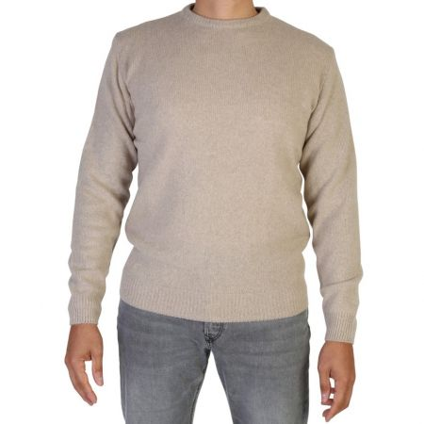 | BEIGE | 700 | 7 | 30 | 45 | 45 | 27 | 4 | 5 | 163 | 350.00 €
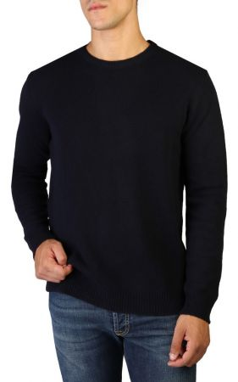 | BLU | 500 | 18 | 65 | 70 | 71 | 35 | 11 | 9 | 279 | 350.00 €
 | NERO | 900 | 7 | 35 | 28 | 33 | 24 | 7 | 6 | 140 | 350.00 €
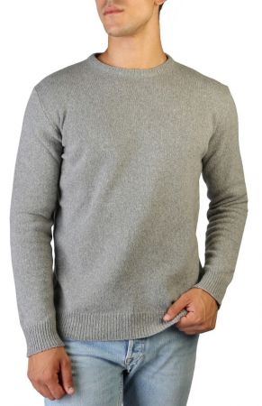 | GRIGIO PERLA | 800 | 7 | 40 | 52 | 56 | 37 | 9 | 11 | 212 | 350.00 €
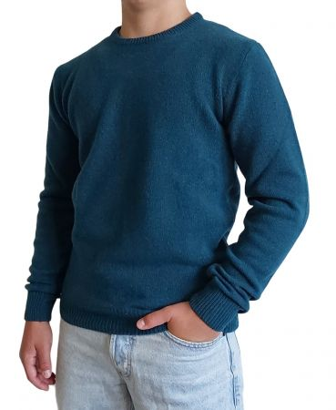 | PETROLIO | 155 | 6 | 15 | 21 | 20 | 7 | 5 | 5 | 79 | 350.00 €
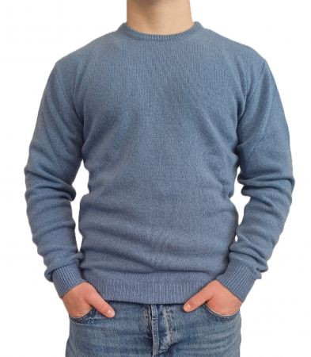 | AVIO | 520 | 0 | 39 | 43 | 51 | 10 | 5 | 5 | 153 | 350.00 €
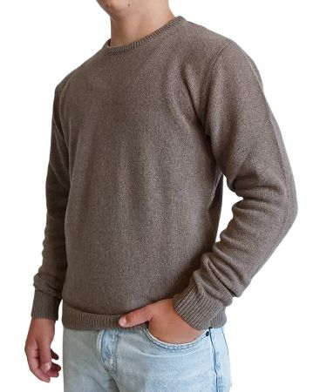 | TORTORA | 740 | 0 | 4 | 23 | 10 | 4 | 2 | 2 | 45 | 350.00 €
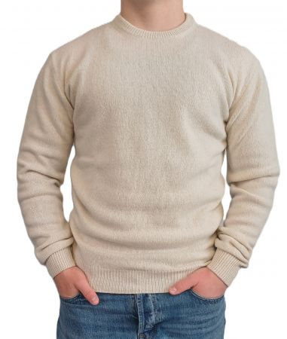 | PANNA | 100 | 5 | 14 | 19 | 16 | 10 | 5 | 5 | 74 | 350.00 €
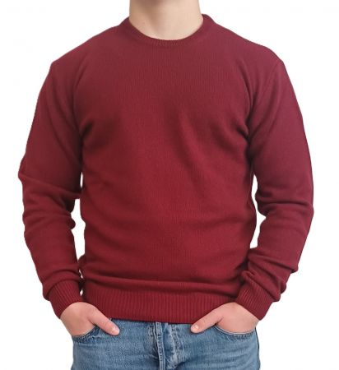 | BORDEAUX | 130 | 2 | 10 | 15 | 11 | 12 | 0 | 0 | 50 | 350.00 €
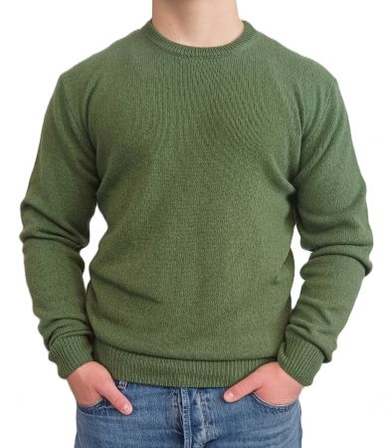 | VERDE MILITARE | 145 | 4 | 14 | 26 | 28 | 12 | 5 | 5 | 94 | 350.00 €
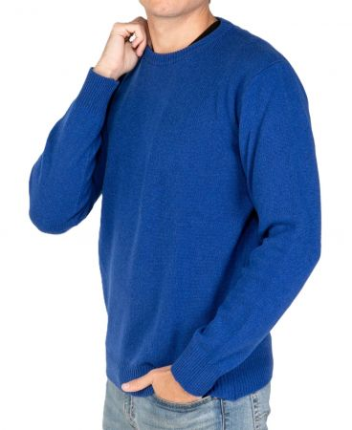 | BLU ELETTRICO | 560 | 7 | 28 | 38 | 39 | 19 | 4 | 4 | 139 | 350.00 €
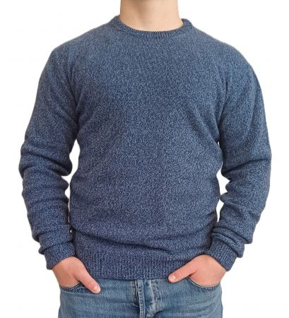 | BLU MOULINE | 510 | 0 | 15 | 24 | 23 | 15 | 4 | 4 | 85 | 350.00 €
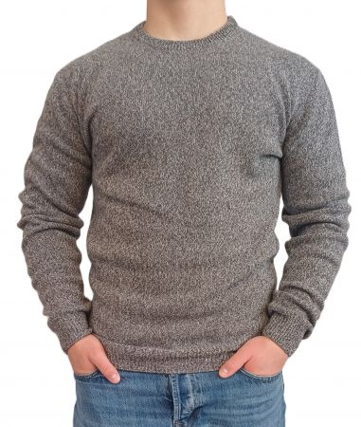 | GRIGIO MOULINE | 810 | 3 | 6 | 26 | 22 | 17 | 3 | 0 | 77 | 350.00 €
 |  |  |  |  |  |  |  |  |  | 1590

 | SCOLLO V
PHOTO | COLOR | COLOR CODE | S | M | L | XL | XXL | 3XL | 4XL | QTY
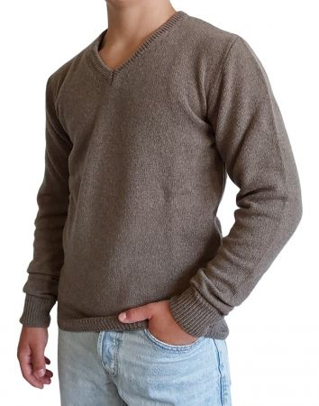 | TORTORA | 740 | 0 | 11 | 20 | 20 | 10 | 0 | 0 | 61 | 350.00 €
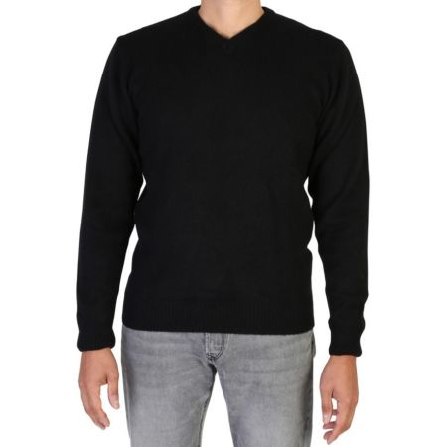 | NERO | 900 | 0 | 14 | 21 | 22 | 7 | 0 | 0 | 64 | 350.00 €
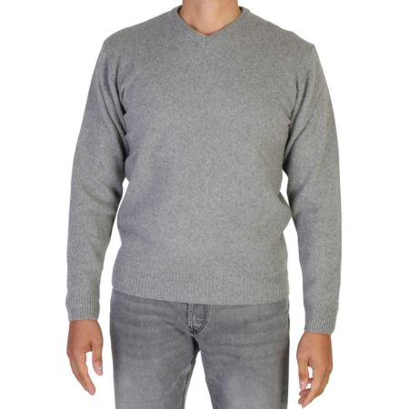 | GRIGIO PERLA | 800 | 0 | 5 | 4 | 4 | 14 | 0 | 0 | 27 | 350.00 €
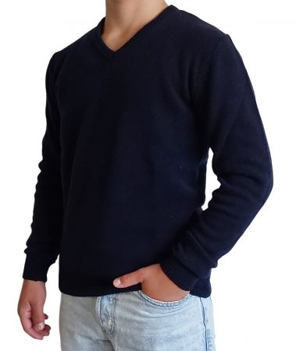 | BLU | 500 | 3 | 19 | 9 | 11 | 13 | 0 | 0 | 55 | 350.00 €
 | BEIGE | 700 | 1 | 10 | 6 | 10 | 9 | 0 | 0 | 36 | 350.00 €
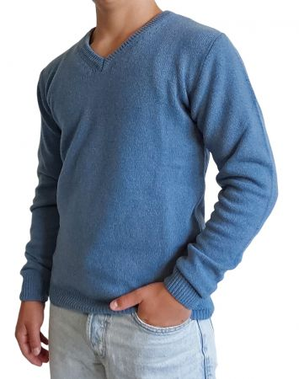 | AVIO | 520 | 3 | 9 | 8 | 3 | 0 | 0 | 0 | 23 | 350.00 €
 | VERDE MILITARE | 145 | 0 | 0 | 9 | 17 | 7 | 0 | 0 | 33 | 350.00 €
 |  |  |  |  |  |  |  |  |  | 299

